処理フロー（バックアップメニュー画面_バックアップ）
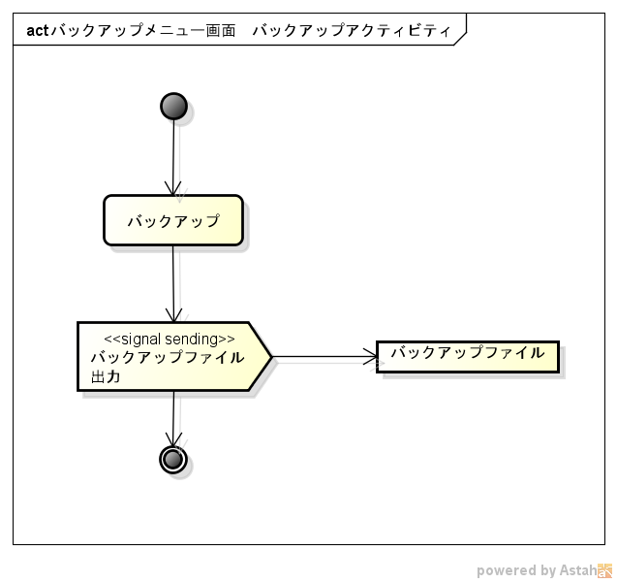
処理フロー | 画面名 | ファイル出力
 | 処理名 | バックアップ

画面処理（バックアップメニュー画面_バックアップ）
画面処理 |  |  |  | 画面名 | ファイル出力
 |  |  |  | 処理名 | バックアップ

 | １．ファイル出力

 | （１）ファイル出力

 |  | ａ．共通処理呼出し

 | No | 処理名
 | 1 | ファイル出力

 |  | ｂ．引数

 | No | 処理名
 | 1 | データ
 | 2 | 形式

 | （２）データ出力

 |  | ａ．出力対象データ

 | No | データ名
 | 1 | 買い物情報
 | 2 | レシート情報
 | 3 | お小遣い情報
 | 4 | 口座情報
 | 5 | ローン情報

 | （２）データ取得

 |  | ａ．出力対象データ取得

 |  | ア．買い物情報

 | No | データ名
 | 1 | 買い物情報

 | No | 項目名 | 物理項目名
 | 1 | 購入日 | purchase
 | 2 | お店 | shop
 | 3 | 商品名 | item
 | 4 | 金額 | amount
 | 5 | 支払 | payment
 | 6 | 更新者 | updateUser
 | 7 | 更新日 | updateDate

 |  | イ．レシート情報

 | No | データ名
 | 1 | レシート情報

 | No | 項目名 | 項目ID
 | 1 | ID | id
 | 2 | 購入日 | purchaseDate
 | 3 | 購入時刻 | purchaseTime
 | 4 | お店 | shop
 | 5 | 更新者 | updateUser
 | 6 | 更新日 | updateDate

 |  | ウ．お小遣い情報

 | No | データ名
 | 1 | お小遣い情報

 | No | 項目名 | 項目ID
 | 1 | 入金日 | reciveDate
 | 2 | 金額 | amounｔ
 | 3 | 更新者 | updateUser
 | 4 | 更新日 | updateDate

バックアップ対象外
 |  | エ．口座情報

 | No | データ名
 | 1 | 口座情報

 | No | 項目名 | 項目ID
 | 1 | 銀行 | bank
 | 2 | 口座 | account
 | 3 | 残高 | balance
 | 4 | 更新者 | updateUser
 | 5 | 更新日 | updateDate

 |  | オ．ローン情報

 | No | データ名
 | 1 | ローン情報

 | No | 項目名 | 項目ID
 | 1 | ローン | loan
 | 2 | 残額 | remaining
 | 3 | 更新者 | updateUser
 | 4 | 更新日 | updateDate

 | （３）ファイル出力

 |  | ａ．共通処理呼出し

 | No | 処理名
 | 1 | ファイル出力

 |  | ｂ．引数

 | No | 処理名
 | 1 | データ
 | 2 | 形式

 | （４）画面表示

 |  | ａ．表示対象画面

 | No | 画面名
 | 1 | ファイル出力

